ヒアルロン酸ナトリウム点眼液0.3％「日点」
製品別比較表
 |  |  |  | 2026年7月改訂
 | 後発品 |  | 標準品
商 品 名 | ヒアルロン酸ナトリウム点眼液0.3％ 「日点」
会 社 名 | ロートニッテン株式会社
規 格 | 1mL中に精製ヒアルロン酸ナトリウムを3mg含有
薬効分類 | 角結膜上皮障害治療用点眼剤
薬 価 | 95.70 | 円／5mL1瓶 | 235.20 | 円／5mL1瓶
薬価差 | 139.50 |  | 円(5mL1瓶)
１瓶薬価差 | 139.50 |  | 円（5mL1瓶)
効能・効果 | 下記疾患に伴う角結膜上皮障害 ○シェーグレン症候群、スティーブンス・ジョンソン症候群、眼球乾燥症候群（ドライアイ）等の内因性疾患 ○術後、薬剤性、外傷、コンタクトレンズ装用等による外因性疾患 【標準品と同じ】
用法・用量 | １回１滴、１日5～6回点眼し、症状により適宜増減する。なお、通常は0.1％製剤を投与し、重症疾患等で効果不十分の場合には、0.3％製剤を投与する。 【標準品と同じ】
添 加 剤 | ホウ酸、ホウ砂、クロルヘキシジングルコン酸塩、等張化剤 |  | 塩化ナトリウム、プロピレングリコール、イプシロン-アミノカプロン酸、エデト酸ナトリウム水和物、クロルヘキシジングルコン酸塩液、pH調節剤
規制区分 貯 法 | 規制区分なし 室温保存 |  | 規制区分なし 室温保存
製品の 性 状 | 商品名 | 性 状 |  | 剤形写真
 | ヒアルロン酸ナトリウム点眼液 0.3％「日点」 | 性状：無色澄明、粘稠性のある無菌水性点眼剤 pH：6.8～7.8 浸透圧比：0.9～1.1
 | 標準品 | 性状：無色澄明、粘稠性のある無菌水性点眼剤 pH：6.0～7.0 浸透圧比：0.9～1.1
安定性 ＊後発品 | 加速試験(40℃、75％RH、6ヵ月、最終包装製品)： いずれの項目(性状、pH、浸透圧比、粘度、含量)も規格内
生物学的 同等性 | 〔家兎実験的角膜上皮損傷モデルに対する効果〕 家兎における実験的1-Heptanol誘発角膜上皮損傷モデルを用いて、ヒアルロン酸ナトリウム点眼液0.3％「ニッテン」とヒアレインミニ点眼液0.3％の角膜上皮創傷治癒効果を治癒率で評価した結果、両剤に有意差は認められず、生物学的に同等であると判断された。
 | 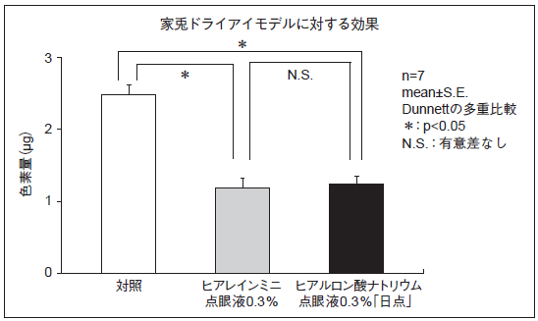 〔家兎ドライアイモデルに対する効果〕 家兎強制開瞼ドライアイモデルを用いて、ヒアルロン酸ナトリウム点眼液0.3％「ニッテン」とヒアレインミニ点眼液0.3％の角膜上皮障害に対する効果を色素量で評価した結果、両剤に有意差は認められず、生物学的に同等であると判断された。
 | ヒアルロン酸ナトリウム点眼液0.3％「日点」の生物学的同等性に関しては、平成23年承認のヒアルロン酸ナトリウム点眼液0.3％「TS」の申請時添付資料により評価された。
連 絡 先

